D, W, O 2020
WSI GenderDatenPortal
Bereich: Bildung

Höchster Schulabschluss von Frauen und Männern in Deutschland, West- und Ostdeutschland (2020), in Prozent 1)

Höchster Schulabschluss | Deutschland |  | Westdeutschland 2) |  | Ostdeutschland 3)
 | Frauen | Männer | Frauen | Männer | Frauen | Männer
Abitur/ Fachhochschulreife | 43.0 | 41.5 | 44.2 | 43.3 | 37.1 | 32.4
Realschulabschluss 4) | 36.0 | 31.5 | 32.2 | 26.8 | 55.7 | 56.1
Haupt-/ Volksschulabschluss | 16.8 | 22.4 | 19.1 | 25.1 | 4.9 | 8.3
kein Schulabschluss 5) | 4.1 | 4.5 | 4.4 | 4.7 | 2.2 | 3.1
keine Angaben | 0.1 | 0.1 | 0.1 | 0.1 | 0.1 | 0.1
Gesamt 6) | 100.0 | 100.0 | 100.0 | 100.0 | 100.0 | 100.0
Datenquelle: Statistisches Bundesamt, Mikrozensus, FS Bildungsstand der Bevölkerung, eigene Berechnungen
Bearbeitung: WSI Gender Daten Portal 2022
Anmerkungen
1) Jeweils Personen im Alter von 15 bis unter 65 Jahren, die sich nicht (mehr) in Schulausbildung befinden.
2) Inklusive Berlin (West).
3) Umfasst neben den neuen Bundesländern auch Berlin (Ost).
4) Einschließlich Abschluss der Polytechnischen Oberschule.
5) Einschließlich Personen mit Abschluss nach höchstens 7 Jahren Schulbesuch.
6) Rundungsbedingt können Abweichungen von 100,0 Prozent auftreten.

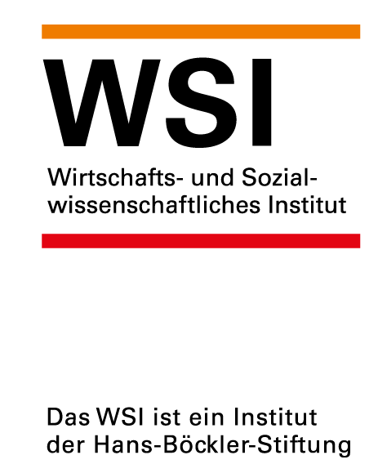

 |  |  |  | https://www.wsi.de/de/bildung-14616.htm
 |  |  |  | Stand: Juli 2022
 |  |  |  | Kontakt: Dr. Yvonne Lott, yvonne-lott@boeckler.de

